НАУШНИКИ ERGO (с картинками)
 |  | Модель | Цена | Розничная цена | Маржа | Маржа %
 |  | VT-701 Black/Grey/White | 436 | 690 | 253.6 | 58.10%
 | 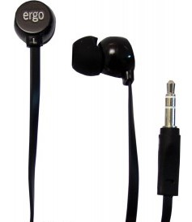 | VT-901 Black/White | 621 | 990 | 369.3 | 59.49%
 | 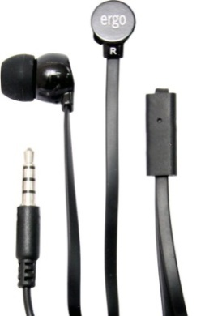 | VM-901 Black with MIC | 1028 | 1790 | 761.9 | 74.11%
 | 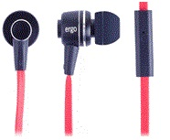 | ES200i-Black with MIC | 1320 | 2290 | 970.0 | 73.48%
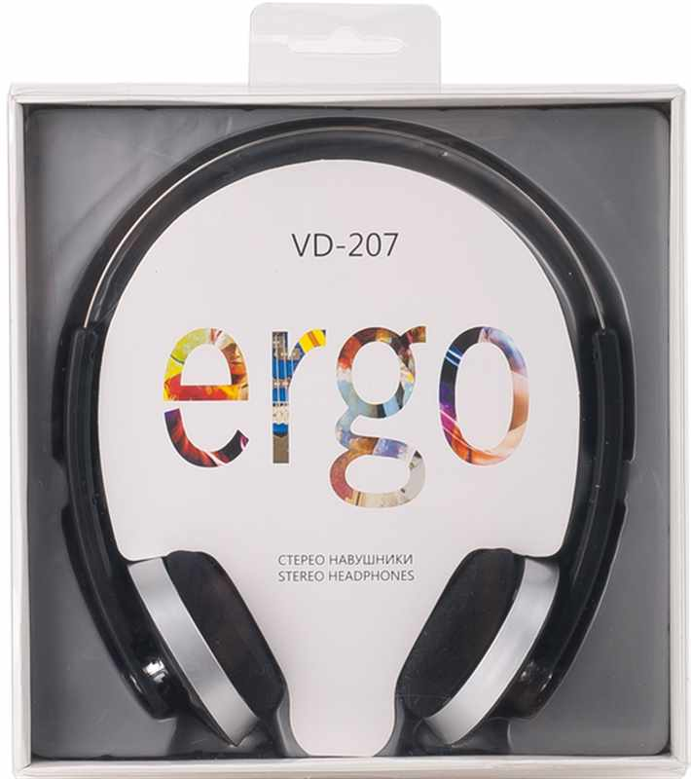 |  | VD-207 Black | 839 | 1490 | 651.5 | 77.70%
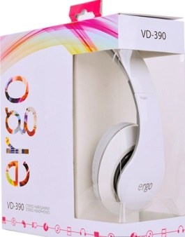 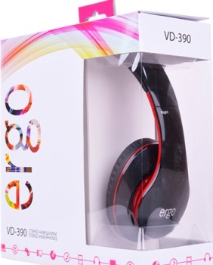 |  | VD-390 Grey/Red Beats audio design | 1547 | 2690 | 1143.3 | 73.91%

